Power sequence
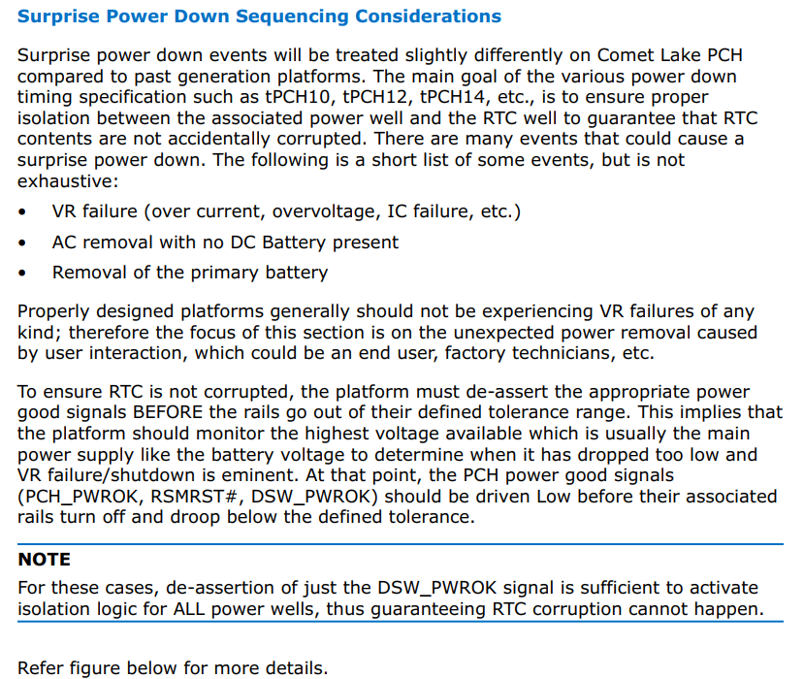
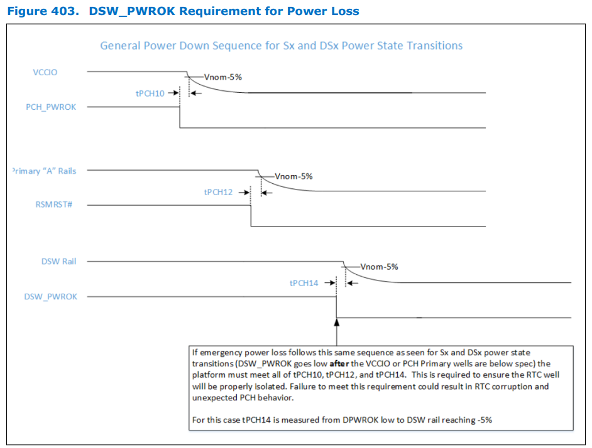
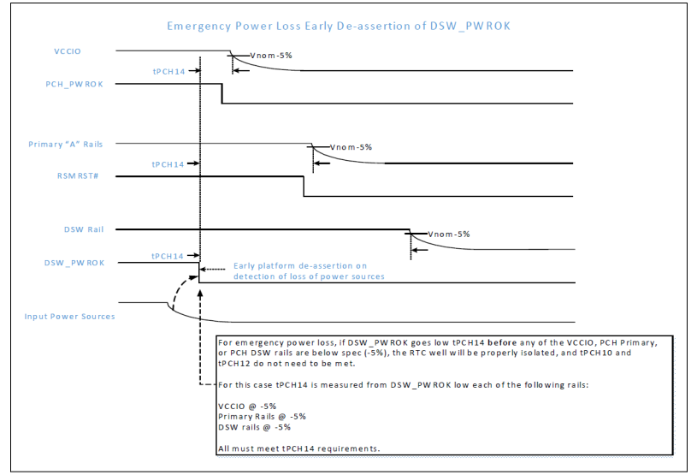
1 | Power States | 必測項目 (Follow PCH Datasheet) | Powe On | G3 to S0 | 確認板子有支援的模式
 |  |  |  | G3 to S5
 |  |  |  | S5 to S0
 |  |  | Powe Down | S0 to S5
 |  |  |  | S5 to G3
 |  |  |  | S0 to G3
 |  |  | Power Loss
 |  | Option
 |  | (其它時序要求)
備註 |  | (1PC ATX Power(系統案指定搭配的power)) 針對 ATX-Q670A, R1.00 fail 項目複測

SI
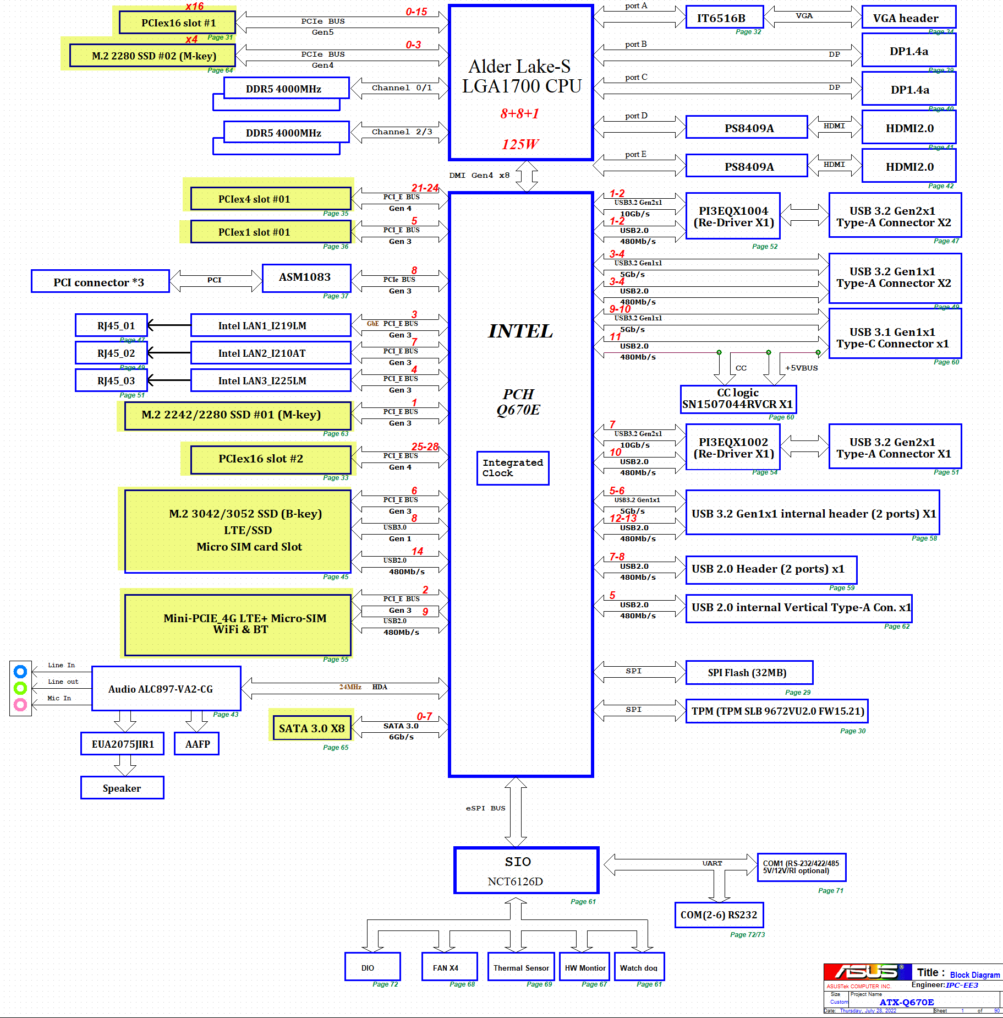
SI Test Items |  | Clock(Differential) | Quantity: | 16 | Port number: | CLKOUT_CPUPCIBCLK (100MHZ) CLKOUT_CPUBCLK (100MHZ) CLKOUT_CPUNSSC (24MHZ) CLKOUT_PCIE0 - PCIE x16_1 Slot (100MHZ) CLKOUT_PCIE1 - PCIE x16_2 Slot (100MHZ) CLKOUT_PCIE2 - Mini-PCIe (100MHZ) CLKOUT_PCIE3 - PCIE x4 Slot (100MHZ) CLKOUT_PCIE4 - PCIE x1 Slot (100MHZ) CLKOUT_PCIE5 - ASM1061 (100MHZ) CLKOUT_PCIE6 - M.2 2242/2280 M-Key SSD (100MHZ) CLKOUT_PCIE7 - M.2 2280 M-Key SSD (100MHZ) CLKOUT_PCIE8 - Intel 219LM_LAN1 (100MHZ) CLKOUT_PCIE9 - Intel 210AT_LAN2 (100MHZ) CLKOUT_PCIE10 - Intel 225LM_LAN3 (100MHZ) CLKOUT_PCIE11 - ASM1083 (100MHZ) CLKOUT_PCIE12 - M.2 3042/3052 B-Key SSD (100MHZ)
 |  | Clock(Single) | Quantity: | 5 | Port number: | SX1 (38.4MHz) : PCH_XTAL_IN/OUT SX2 (32.768KHZ) : PCH_RTC_IN/OUT L1X1 (25MHz) : Intel LAN1-I219LM L2X1 (25MHz) : Intel LAN2-I210AT L3X1 (25MHz) : Intel LAN3-I225LM
 |  | USB2.0 | Quantity: | 5 | Port number: | 1 x USB 2.0 Header (2,54mm pitch, 2 x 5 pins Header) support 2 USB2.0 ports (USB67) 1 x USB20 port14_M.2_key-E interface 1 x USB20 port9_Mini_PCIe interface 1 x USB20 port5_Vertical Type-A
 |  | USB3.2 Gen1 + USB2.0 | Quantity: | 6 | Port number: | 2 x USB31 Gen2x1 port1/2_LAN1 (LAN2_USB30_34) 2 x USB30 Gen1 port5/6 (USB30_56) 2 x USB 3.0 Header (2,54mm pitch, 2 x 10 pins Header) support 2 USB3.0 Gen1 ports (USB3_78)
 |  | USB3.2 Gen2 + Gen1 + USB2.0 | Quantity: | 5 | Port number: | 2 x USB31 Gen2 port1/2 (LAN1_USB31_12) 2 x USB31 Gen1 port3/4 (LAN2_USB30_34) 1 x USB31 Gen1 port7 (LAN3_USB7)
 |  | Type C USB3.1 Gen2 + Gen1 | Quantity: | 1 | Port number: | 1 x USB31 Gen1 port9/10 (TYPE-C_1)
 |  | PCIe x1/x2 | Quantity: | 3 | Slot number: | 1 x PCIe [x1] (open Slot)] (1 lanes Gen 3.0) 1 x M.2 2280/2242 M-key (PCIex1) Slot1, Gen3 1 x M.2 3052/3042 B-key (PCIex1), Gen3
 |  | PCIe x4/x8/x16 | Quantity: | 2 | Slot number: | 1 x PCIe [x4] (open Slot)] (4 lanes Gen 4.0) 1 x M.2 2280 M-key (PCIex4) Slot2, Gen4
 |  | LAN | Quantity: | 3 | Slot number: | 3 x RJ-45 (LAN1_I219LM, LAN2_I210AT, LAN3_I225LM
 |  | SATA/mSATA/M.2 SATA | Quantity: | 8 | Slot number: | 8 x SATA III (6.0Gb/s) ports
 |  | HDMI ( only 1080P up to 2160P ) | Quantity: | 2 | Slot number: | Up to 4096 x 2160 @ 60/30Hz , 2 x HDMI2.0
Option test items |  | 備註: 此為ATX-Q670A, R1.01, DVT board, 簡單說明 SI 需要重新測試的部分, 請直接參考下圖 R1.01版本Block diagram部分, 標註黃色底的部分代表高速訊號線layout 有變更, 需要重新測試. 主要重測的部分為PCIE 訊號和SATA 訊號

1 | Heat sink , Special cable |  | 低於Samples數不收
2 | Main Display |  | 主要顯示沒作用NPDP不收
3 | Install OS and Driver |  | 將於SI自行安裝
4 | 已知BUG list or 未完成功能:

